COBERTURA RÁDIOS
BAND FM

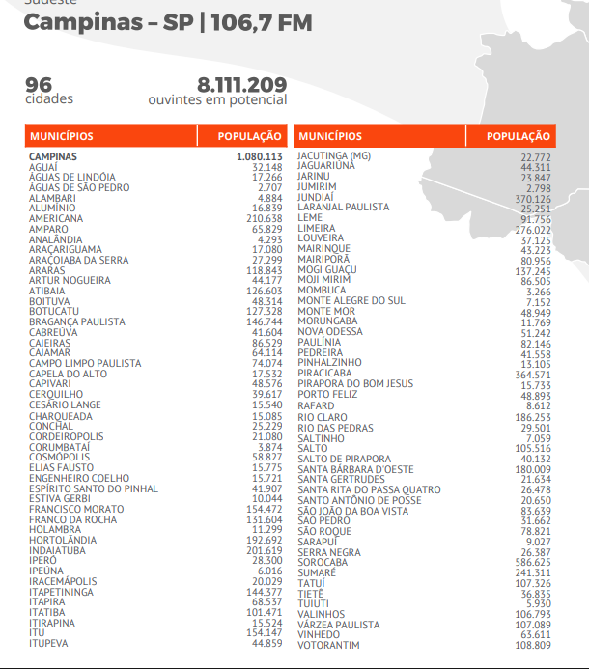
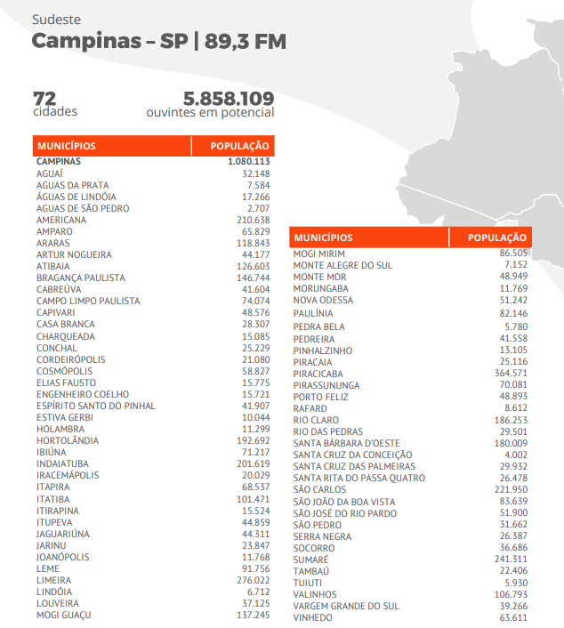

JOVEM PAN

EDUCADORA FM | 7,338,397

ÁGUAS DE LINDÓIA | 17,266
ÁGUAS DE SÃO PEDRO | 2,707
AMERICANA | 210,638
AMPARO | 65,829
ARARAS | 118,843
ARTUR NOGUEIRA | 44,177
ATIBAIA | 126,603
BOITUVA | 48,314
BRAGANÇA PAULISTA | 146,744
CAIEIRAS | 86,529
CAMPINAS | 1,080,113
CAMPO LIMPO PAULISTA | 74,074
CAPIVARI | 48,576
CHARQUEADA | 15,085
CONCHAL | 25,229
CORDEIRÓPOLIS | 21,080
COSMÓPOLIS | 58,827
ELIAS FAUSTO | 15,775
ENGENHEIRO COELHO | 15,721
FRANCISCO MORATO | 154,472
FRANCO DA ROCHA | 131,604
HOLAMBRA | 11,299
HORTOLÂNDIA | 192,692
IBIÚNA | 71,217
INDAIATUBA | 201,619
IPERÓ | 28,300
IPEÚNA | 6,016
IRACEMÁPOLIS | 20,029
ITATIBA | 101,471
ITU | 154,147
ITUPEVA | 44,859
JAGUARIÚNA | 44,311
JANDIRA | 108,344
JARINU | 23,847
JUNDIAÍ | 370,126
LARANJAL PAULISTA | 25,251
LIMEIRA | 276,022
LINDÓIA | 6,712
LOUVEIRA | 37,125
MAIRINQUE | 43,223
MAIRIPORÃ | 80,956
MOGI GUAÇU | 137,245
MOGI MIRIM | 86,505
MOMBUCA | 3,266
MONTE ALEGRE DO SUL | 7,152
MONTE MOR | 48,949
MORUNGABA | 11,769
NOVA ODESSA | 51,242
PAULÍNIA | 82,146
PEDRA BELA | 5,780
PEDREIRA | 41,558
PEREIRAS | 7,454
PINHALZINHO | 13,105
PIRACICABA | 364,571
PIRAPORA DO BOM JESUS | 15,733
PORANGABA | 8,326
PORTO FELIZ | 48,893
RAFARD | 8,612
RIO CLARO | 186,253
RIO DAS PEDRAS | 29,501
SALTO | 105,516
SANTA BÁRBARA D'OESTE | 180,009
SANTA GERTRUDES | 21,634
SANTANA DO PARNAÍBA | 108,813
SANTO ANTÔNIO DE POSSE | 20,650
SÃO PEDRO | 31,662
SÃO ROQUE | 78,821
SERRA NEGRA | 26,387
SOROCABA | 586,625
SUMARÉ | 241,311
TIETÊ | 36,835
VALINHOS | 106,793
VÁRZEA PAULISTA | 107,089
VINHEDO | 63,611
VOTORANTIM | 108,809

